상품제안서
흑목원형미두연필 [바닐라원통케이스5p] | 상품코드: S03192

 |  |  |  |  |  |  | 02-713-8555 | www.synergygift.co.kr
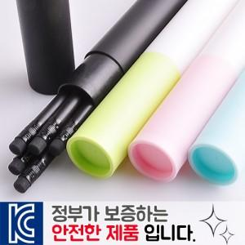

【상세/제작정보】

【인쇄/포장옵션】 | 실크, 연필+원통1도 / 포장불가능

【공급단가】 | 수량 | 300~ | 1,000~ | 3,000~ | 10,000~ | 20,000~
*VAT별도 | 원통 분홍 | 910원 | 855원 | 830원 | 800원 | 785원
 | 원통 하늘 | 910원 | 855원 | 830원 | 800원 | 785원
 | 원통 연두 | 910원 | 855원 | 830원 | 800원 | 785원
 | 원통 검정 | 910원 | 855원 | 830원 | 800원 | 785원

【상품 URL】 | https://www.synergygift.co.kr:443/src/goods_detail.php?gdno=6956

